白紙
記入例
資料５【受入シート】 提出日 令和７年３月１８日（火）午後５時まで
施設・団体名
対象者 | 中学生 |  |  |  |  |  | 高校生 |  |  |  |  |  | １８歳以上（高校生除く） |  |  |  |  |  | 提出フォーム
受入れ可能人数 （１日あたり） | 人 |  |  |  |  |  |  |  | 検便 |  |  |  | 要 ・ 不要
代表者名（ふりがな） |  |  |  |  |  |  |  |  |  |  | （ ）
担当者名（ふりがな） |  |  |  |  |  |  |  |  |  |  | （ ）
施設・団体の紹介 （目的・分野・普段の活動内容等）
体験内容

体験実施日 | 7月 | 22 | 23 | 24 | 25 | 26 | 27 | 28 | 29 | 30 | 31 | 8月 | 1 | 2 | 3 | 4
 |  | 火 | 水 | 木 | 金 | 土 | 日 | 月 | 火 | 水 | 木 |  | 金 | 土 | 日 | 月

 | 8月 | 5 | 6 | 7 | 8 | 9 | 10 | 11 | 12 | 13 | 14 | 15 | 16 | 17 | 18 | 19 | 20 | 21 | 22 | 23 | 24
 |  | 火 | 水 | 木 | 金 | 土 | 日 | 月 | 火 | 水 | 木 | 金 | 土 | 日 | 月 | 火 | 水 | 木 | 金 | 土 | 日

 | 【備考】

体験実施時間

体験実施場所

集合時刻
集合場所
解散時刻
受講生服装
受講生持ち物
交通費
昼食について
荒天時の対応

緊急連絡先 | 氏名 |  |  |  |  |  |  |  | ＴＥＬ |  |  |  |  | 携帯
事前説明
注意事項
交通手段
現地までの地図

記入例
資料５【受入シート】 提出日 令和７年３月１８日（火）午後５時まで
施設・団体名
対象者 | 中学生 |  |  |  |  |  | 高校生 |  |  |  |  |  | １８歳以上（高校生除く） |  |  |  |  |  | 提出フォーム
受入れ可能人数 （１日あたり） | ５ 人 |  |  |  |  |  |  |  | 検便 |  |  |  | 要 ・ 不要
代表者名（ふりがな） | 川口 花子 |  |  |  |  |  |  |  |  |  | （ かわぐち はなこ ）
担当者名（ふりがな） | 川口 太郎 |  |  |  |  |  |  |  |  |  | （ かわぐち たろう ）
施設・団体の紹介 （目的・分野・普段の活動内容等） | 小学生向けの様々なボランティア体験の場を提供しています。
体験内容 | ７月２０日…ユニバーサルデザインを学ぼう ７月２６日…募金活動をしよう それぞれの体験をする小学生の誘導や声かけなどサポートをお願いします。

体験実施日 | 7月 | 22 | 23 | 24 | 25 | 26 | 27 | 28 | 29 | 30 | 31 | 8月 | 1 | 2 | 3 | 4
 |  | 火 | 水 | 木 | 金 | 土 | 日 | 月 | 火 | 水 | 木 |  | 金 | 土 | 日 | 月
 |  | ○ |  |  |  |  |  | ○
 | 8月 | 5 | 6 | 7 | 8 | 9 | 10 | 11 | 12 | 13 | 14 | 15 | 16 | 17 | 18 | 19 | 20 | 21 | 22 | 23 | 24
 |  | 火 | 水 | 木 | 金 | 土 | 日 | 月 | 火 | 水 | 木 | 金 | 土 | 日 | 月 | 火 | 水 | 木 | 金 | 土 | 日

受入する日程に〇してください。
 | 【備考】 ２日間参加。

体験実施時間 | １０：００～１２：００

体験実施場所 | 川口市川口１－１－１ キュポ・ラ本館棟Ｍ４階

集合時刻 | ９：３０
集合場所 | かわぐち市民パートナーステーション
解散時刻 | １２：３０
施設・団体の体験日において、体験を中止するかどうかの判断は施設・団体様で行っていただきます。中止の判断や連絡などの方法について記載してください。
（ただし、ボランティアスクール事業全体の中止を川口市が判断する場合を除く。）
受講生服装 | 動きやすい服装
受講生持ち物 | 特になし
交通費 | 各自負担
昼食について | 不要
荒天時の対応 | 荒天の場合中止になります。その場合は７時３０分までに決定し、連絡します。当日、不安な場合は、７時３０分以降に下記緊急連絡先までお問合せください。

事前説明が必要な場合のみ記入。
体験の前に顔合わせや事前に直接、体験者に説明をする必要があれば、その日程等を指定してください。体験者が受入シートの内容を把握していれば、体験に支障がなく、事前説明が不要な場合は空欄としてください。
緊急連絡先 | 氏名 |  | 川口 太郎 |  |  |  |  |  | 048-227-7633 |  |  |  |  | 携帯 |  | 090-××××-○○○○
事前説明 | かわぐち市民パートナーステーション７月１４日（水） １０時から
注意事項 | ・体調の悪い場合は、無理せず休んでください。 ・遅刻、欠席をする場合は必ず担当者に連絡をして下さい。
交通手段 | 川口駅西口より徒歩1分
地図は、体験者が初めて行くことを考慮して、極力わかりやすいものとしてください（手書きのものでも大丈夫です）。
地図データがある場合は、担当までメールで送付してください。
現地までの地図 | 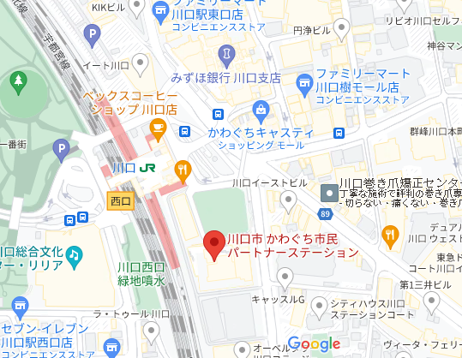
地図は、体験者が初めて行くことを考慮して、極力わかり易いものとしてください。（手書きのものでも大丈夫です）地図データがある場合は、担当までメールで送付してください。

